マニュアル
報告書作成手順

1.1 | 挨拶
「薬剤耐性防止検討に係る調査研究」にご参加いただき誠にありがとうございます。
ご多忙な業務の中でご協力いただけますことに感謝申し上げます。
報告書の作成手順を以下に記載させていただきますのでご参照いただけますと幸いです。

2.1 | 表

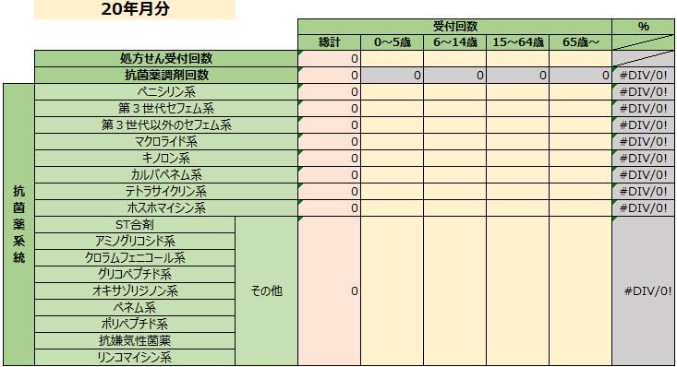

※ |  | 黄色のセル：入力必要
※ |  | オレンジ色のセル：年齢区分毎の集計ができない場合に入力必要
※ |  | グレー色のセル：入力不要

2.2 | 集計項目
2.2.1 | 処方せん受付回数

① | 処方せん受付回数 |  | … | 当該月の全ての処方せん受付回数を集計

・ | 入力方法 |  | A. | 年齢区分毎の集計が可能であれば、
 |  |  |  | 年齢区分毎の列（黄色のセル）に数値を入力
 |  |  |  | （総計列 ((オレンジ色のセル)) は自動計算されます）

 |  |  | B. | 年齢区分毎の集計が不可能であれば、
 |  |  |  | 総計列（オレンジ色のセル）に処方せん受付枚数の総数を入力
2.2.2 | 抗菌薬調剤回数

② | 抗菌薬調剤回数 |  | … | 当該月の抗菌薬に絞った調剤回数を集計（自動集計）

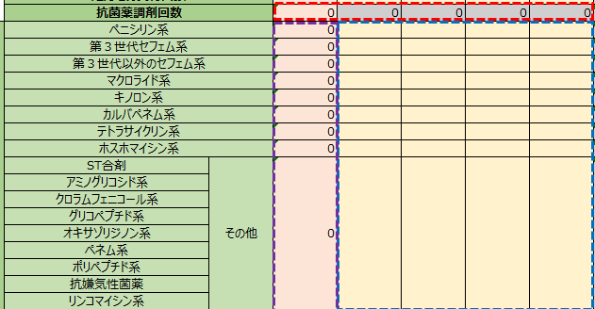

・ | 自動集計方法 |  | A. | 年齢区分毎の集計が可能であれば、
 |  |  |  | 抗菌薬系統を表に従って分類し、数値を入力します。
 |  |  |  | に入力すると に自動集計されます。

 |  |  | B. | 年齢区分毎の集計が不可能であれば、
 |  |  |  | に入力すると に自動集計されます。

3.1 | その他の入力

※ |  | 黄色のセル：残りの入力必要箇所を埋めていきます。

① |  |  |  | C1セル：該当月の年月（西暦） 例 2022年4月分

4.1 | 提出
 | ☆調査開始は、２０2 2 年 4 月１日です。遡って調査シート回答づくりをお願いします。
 | ☆月間の全ての処方せんが１００枚未満の場合、提出の必要はございません。
 | ☆ご作成いただいた報告書はアプリ（2022年6月中に機能実装予定）よりご提出ください。

